103 持ち家比率
103 持ち家比率

 | 時点 2020(R2)年10月1日（５年毎）
 | 単位 ％ |  |  |  |  |  |  |  | 偏差値 |  | 47.4
順位 |  | 都道府県名 |  | 数 値 |  |  | 順位 | 都道府県名 |  | 数 値

 |  | 0 | 全 国 |  | 61.4 | 0.0 | 24 | 0 | 福 島 |  | 67.4
1 |  | 0 | 秋 田 |  | 77.6 | 0.0 | 25 | 0 | 静 岡 |  | 67.2
2 |  | 0 | 富 山 |  | 76.6 | 0.0 | 26 | 0 | 山 口 |  | 67.1
3 |  | 0 | 山 形 |  | 74.8 | 0.0 | 27 | 0 | 高 知 |  | 66.5
4 |  | 0 | 新 潟 |  | 74.2 | 0.0 | 28 | 0 | 愛 媛 |  | 66.4
4 |  | 0 | 福 井 |  | 74.2 | 0.0 | 29 | 0 | 岡 山 |  | 66.1
4 |  | 0 | 和歌山 |  | 74.2 | 0.0 | 30 | 0 | 埼 玉 |  | 65.9
7 |  | 0 | 岐 阜 |  | 73.2 | 0.0 | 31 | 0 | 宮 崎 |  | 65.7
8 |  | 0 | 奈 良 |  | 73.1 | 0.0 | 32 | 0 | 長 崎 |  | 64.9
9 |  | 0 | 三 重 |  | 72.4 | 0.0 | 33 | 0 | 兵 庫 |  | 64.8
10 |  | 0 | 青 森 |  | 71.2 | 0.0 | 34 | ◎ | 千 葉 |  | 64.7
10 |  | 0 | 滋 賀 |  | 71.2 | 0.0 | 35 | 0 | 鹿児島 |  | 64.6
12 |  | 0 | 長 野 |  | 71.0 | 0.0 | 36 | 0 | 大 分 |  | 63.5
13 |  | 0 | 群 馬 |  | 70.6 | 0.0 | 37 | 0 | 熊 本 |  | 63.1
14 |  | 0 | 香 川 |  | 70.2 | 0.0 | 38 | 0 | 京 都 |  | 61.8
15 |  | 0 | 茨 城 |  | 70.1 | 0.0 | 39 | 0 | 広 島 |  | 61.6
16 |  | 0 | 島 根 |  | 69.7 | 0.0 | 40 | 0 | 愛 知 |  | 60.3
17 |  | 0 | 岩 手 |  | 69.6 | 0.0 | 41 | 0 | 宮 城 |  | 59.6
17 |  | 0 | 徳 島 |  | 69.6 | 0.0 | 42 | 0 | 神奈川 |  | 59.4
19 |  | 0 | 山 梨 |  | 69.4 | 0.0 | 43 | 0 | 北海道 |  | 56.4
20 |  | 0 | 栃 木 |  | 69.2 | 0.0 | 44 | 0 | 大 阪 |  | 55.0
20 |  | 0 | 鳥 取 |  | 69.2 | 0.0 | 45 | 0 | 福 岡 |  | 52.6
22 |  | 0 | 石 川 |  | 69.0 | 0.0 | 46 | 0 | 沖 縄 |  | 46.4
23 |  | 0 | 佐 賀 |  | 68.4 | 0.0 | 47 | 0 | 東 京 |  | 46.1
持ち家比率
北海道 | 56.4
青 森 | 71.2
岩 手 | 69.6
宮 城 | 59.6
秋 田 | 77.6
山 形 | 74.8
福 島 | 67.4
茨 城 | 70.1
栃 木 | 69.2
群 馬 | 70.6
埼 玉 | 65.9
千 葉 | 64.7
東 京 | 46.1
神奈川 | 59.4
新 潟 | 74.2
富 山 | 76.6
石 川 | 69
福 井 | 74.2
山 梨 | 69.4
長 野 | 71
岐 阜 | 73.2
静 岡 | 67.2
愛 知 | 60.3
三 重 | 72.4
滋 賀 | 71.2
京 都 | 61.8
大 阪 | 55
兵 庫 | 64.8
奈 良 | 73.1
和歌山 | 74.2
鳥 取 | 69.2
島 根 | 69.7
岡 山 | 66.1
広 島 | 61.6
山 口 | 67.1
徳 島 | 69.6
香 川 | 70.2
愛 媛 | 66.4
高 知 | 66.5
福 岡 | 52.6
佐 賀 | 68.4
長 崎 | 64.9
熊 本 | 63.1
大 分 | 63.5
宮 崎 | 65.7
鹿児島 | 64.6
沖 縄 | 46.4

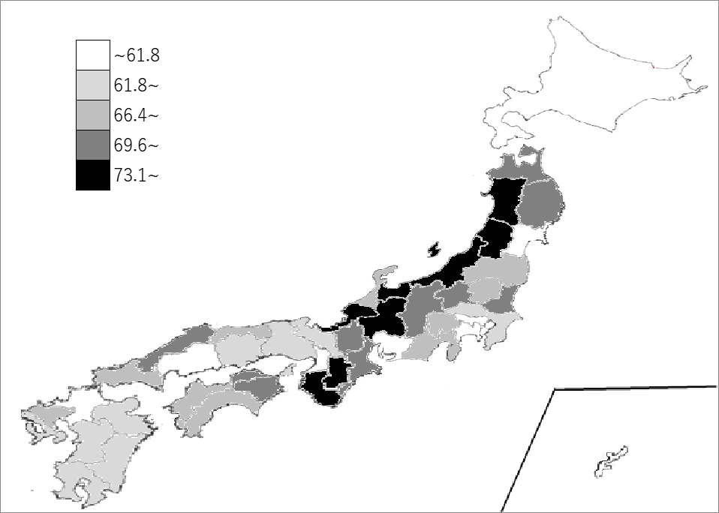
千葉県の推移
平成12年 | 63.9 | 36
平成17年 | 65.5 | 33
平成22年 | 65.3 | 33
平成27年 | 66 | 32
令和2年 | 64.7 | 34

《備 考》 ・資料出所 総務省統計局「令和2年国勢調査結果」 ・算出方法 持ち家世帯数÷住宅に住む一般世帯数 ・参 考 千葉県の住宅に住む一般世帯数は、2,726,485世帯で6位。全国は、54,953,523世帯。 持ち家世帯数は、1,764,179世帯で6位。全国は、33,729,416世帯。

